1. รวม
โครงการภายใต้เป้าหมายแผนแม่บทย่อย: 070202 การใช้พลังงานทดแทนที่ผลิตภายในประเทศเพิ่มมากขึ้น
กรุณา Log in เข้าระบบ eMENSCR ก่อนดำเนินการ Click ที่ link โครงการนั้น ๆ
หมายเหตุ : หากไม่ Login จะไม่สามารถดูรายละเอียดโครงการได้
โครงการที่ปรากฎเป็นโครงการที่ผ่านการอนุมัติจากผู้บริหาร (M7) ของหน่วยงานเท่านั้น (ข้อมูล ณ เดือนมิถุนายน 2566)

ชื่อโครงการ / การดำเนินงาน | ปีงบประมาณ | วันที่เริ่มต้นโครงการ | วันที่สิ้นสุดโครงการ | หน่วยงานระดับกองหรือเทียบเท่า | หน่วยงานระดับกรมหรือเทียบเท่า | หน่วยงานระดับกระทรวงหรือเทียบเท่า | ประเภทโครงการ | องค์ประกอบ | ปัจจัย
การติดตั้งระบบผลิตไฟฟ้าด้วยพลังงานแสงอาทิตย์ ขนาด 20 กิโลวัตต์ สำหรับใช้งานในสถานีตำรวจ 540 แห่ง (60+480 แห่ง) | 2560 | ตุลาคม 2559 | กันยายน 2565 | กองยุทธศาสตร์ สำนักงานยุทธศาสตร์ตำรวจ | สำนักงานตำรวจแห่งชาติ | หน่วยงานขึ้นตรงนายกรัฐมนตรี |  | 070202V03 | 070202V03F02
ศึกษาการปรับปรุงระบบส่งและระบบจำหน่ายให้มีความทันสมัยรองรับเทคโนโลยีระบบไฟฟ้าในอนาคต (Grid Modernization of Transmission and Distribution) | 2561 | เมษายน 2561 | ธันวาคม 2562 |  | การไฟฟ้าฝ่ายผลิตแห่งประเทศไทย | กระทรวงพลังงาน |  | 070202V03 | 070202V03F03
โครงการไฟฟ้าพลังงานแสงอาทิตย์ (Solar Rooftop) | 2561 | ตุลาคม 2560 | กันยายน 2563 | สำนักบริหารงานกลาง | สถาบันพัฒนาองค์กรชุมชน | กระทรวงการพัฒนาสังคมและความมั่นคงของมนุษย์ |  | 070202V03 | 070202V03F02
โครงการพัฒนาระบบฐานข้อมูลพลังงานทดแทน | 2561 | กุมภาพันธ์ 2561 | มกราคม 2562 | ศูนย์พยากรณ์และสารสนเทศพลังงาน | สำนักงานนโยบายและแผนพลังงาน | กระทรวงพลังงาน |  | 070202V06 | 070202V06F03
การจัดสรรค่าภาคหลวงสู่ชุมชน | 2561 | มกราคม 2561 | กันยายน 2565 | สำนักบริหารสัมปทานปิโตรเลียม | กรมเชื้อเพลิงธรรมชาติ | กระทรวงพลังงาน |  | 070202V02 | 070202V02F01
โครงการการออกแบบวงจรบั๊กสำหรับแผงเซลล์แสงอาทิตย์ขนาดไม่เกิน 75 วัตต์ | 2561 | ตุลาคม 2560 | กันยายน 2561 | คณะวิศวกรรมศาสตร์ | มหาวิทยาลัยเทคโนโลยีราชมงคลธัญบุรี | กระทรวงการอุดมศึกษา วิทยาศาสตร์ วิจัยและนวัตกรรม |  | 070202V03 | 070202V03F03
PEA Solar Hero Application | 2561 | กันยายน 2561 | มีนาคม 2563 | ฝ่ายส่งเสริมพลังงานทดแทนและอนุรักษ์พลังงาน | การไฟฟ้าส่วนภูมิภาค | กระทรวงมหาดไทย |  | 070202V04 | 070202V04F01
ว่าจ้างควบคุมการผลิตเเละบำรุงรักษากังหันลมขนาดเล็ก โครงการสถานีพัฒนาการเกษตรที่สูงตามพระราชดำริดอยม่อนล้าน ตำบลป่าไหน่ อำเภอพร้าว จังหวัดเชียงใหม่ 1 เเห่ง | 2561 | ธันวาคม 2560 | ธันวาคม 2561 | สำนักพัฒนาพลังงานทดแทน | กรมพัฒนาพลังงานทดแทนและอนุรักษ์พลังงาน | กระทรวงพลังงาน |  | 070202V03 | 070202V03F04
ว่าจ้างควบคุมการผลิตเเละบำรุงรักษากังหันลมขนาดเล็ก โครงการหลวงเเม่เเฮ ตำบลบ่อเเก้ว อำเภอสะเมิง จังหวัดเชียงใหม่ 1 เเห่ง | 2561 | ธันวาคม 2560 | ธันวาคม 2561 | สำนักพัฒนาพลังงานทดแทน | กรมพัฒนาพลังงานทดแทนและอนุรักษ์พลังงาน | กระทรวงพลังงาน |  | 070202V03 | 070202V03F04
ว่าจ้างควบคุมการผลิตเเละบำรุงรักษากังหันลมขาดเล็ก โครงการบ้านทะเลปัง ตำบลบ้านทะเลปัง อำเภอหัวไทร จังหวัดนครศรีธรรมราช 1 เเห่ง | 2561 | ธันวาคม 2560 | ธันวาคม 2561 | สำนักพัฒนาพลังงานทดแทน | กรมพัฒนาพลังงานทดแทนและอนุรักษ์พลังงาน | กระทรวงพลังงาน |  | 070202V03 | 070202V03F04
โครงการว่าจ้างที่ปรึกษาเพื่อสนับสนุนภารกิจการดำเนินงานตามแผนอนุรักษ์พลังงาน พ.ศ. 2558 – 2579 และแผนพัฒนาพลังงานทดแทนและพลังงานทางเลือก พ.ศ. 2558 – 2579 | 2561 | มกราคม 2561 | กุมภาพันธ์ 2562 | กองแผนงาน | กรมพัฒนาพลังงานทดแทนและอนุรักษ์พลังงาน | กระทรวงพลังงาน |  | 070202V01 | 070202V01F04
สนับสนุนการใช้พลังงานทดแทนในภาคความร้อน | 2561 | มกราคม 2561 | ตุลาคม 2563 | สำนักวิจัยค้นคว้าพลังงาน | กรมพัฒนาพลังงานทดแทนและอนุรักษ์พลังงาน | กระทรวงพลังงาน |  | 070202V03 | 070202V03F02
การผลิตแก๊สชีวภาพสำหรับชุมชน | 2561 | ตุลาคม 2560 | กันยายน 2561 | ศูนย์วิทยาศาสตร์และเทคโนโลยี | มหาวิทยาลัยราชภัฏอุตรดิตถ์ | กระทรวงการอุดมศึกษา วิทยาศาสตร์ วิจัยและนวัตกรรม |  | 070202V03 | 070202V03F02
โครงการทบทวนแผนบริหารจัดการน้ำมันเชื้อเพลิง พ.ศ. 2558 - 2579 (Oil Plan 2015) และจัดทำแผนบริหารจัดการน้ำมันเชื้อเพลิง พ.ศ. 2562 - 2579 (Oil Plan 2019) | 2562 | ตุลาคม 2561 | กันยายน 2562 | กองแผนงาน | กรมธุรกิจพลังงาน | กระทรวงพลังงาน |  | 070202V01 | 070202V01F03
โครงการ Solar to Social ปี 2562 | 2562 | มกราคม 2562 | ธันวาคม 2562 | สำนักพัฒนาพลังงานแสงอาทิตย์ | กรมพัฒนาพลังงานทดแทนและอนุรักษ์พลังงาน | กระทรวงพลังงาน |  | 070202V03 | 070202V03F02
โครงการการกำกับดูแลผู้ตรวจและทดสอบเครื่องอุปกรณ์ และส่วนควบของรถใช้ก๊าซเป็นเชื้อเพลิง ประจำปีงบประมาณ พ.ศ. 2562 ภายใต้แผนงาน | 2562 | ตุลาคม 2561 | กันยายน 2562 | สำนักวิศวกรรมยานยนต์ | กรมการขนส่งทางบก | กระทรวงคมนาคม |  | 070202V05 | 070202V05F02
ค่าใช้จ่ายในการถ่ายทอด และเผยแพร่การใช้พลังงานแสงอาทิตย์ ปี 2562 | 2562 | ตุลาคม 2561 | กันยายน 2562 | สำนักถ่ายทอดและเผยแพร่เทคโนโลยี | กรมพัฒนาพลังงานทดแทนและอนุรักษ์พลังงาน | กระทรวงพลังงาน |  | 070202V03 | 070202V03F02
ค่าใช้จ่ายในการถ่ายทอด และเผยแพร่การใช้พลังงานชีวมวล ปี 2562 | 2562 | ตุลาคม 2561 | กันยายน 2562 | สำนักถ่ายทอดและเผยแพร่เทคโนโลยี | กรมพัฒนาพลังงานทดแทนและอนุรักษ์พลังงาน | กระทรวงพลังงาน |  | 070202V03 | 070202V03F02
ศึกษาความเหมาะสม และสำรวจ-ออกแบบรายละเอียดโครงการไฟฟ้าพลังน้ำ บ้านปูเต้อ ตำบลแม่กุ อำเภอแม่สอด จังหวัดตาก | 2562 | ธันวาคม 2561 | มีนาคม 2563 | สำนักพัฒนาพลังงานทดแทน | กรมพัฒนาพลังงานทดแทนและอนุรักษ์พลังงาน | กระทรวงพลังงาน |  | 070202V04 | 070202V04F01
ศึกษาความเหมาะสม และสำรวจ-ออกแบบรายละเอียดโครงการไฟฟ้าพลังน้ำ แม่โม่งหลวง ตำบลกองแขก อำเภอแม่แจ่ม จังหวัดเชียงใหม่ | 2562 | ธันวาคม 2561 | มีนาคม 2563 | สำนักพัฒนาพลังงานทดแทน | กรมพัฒนาพลังงานทดแทนและอนุรักษ์พลังงาน | กระทรวงพลังงาน |  | 070202V04 | 070202V04F01
ศึกษาความเหมาะสม และสำรวจ-ออกแบบรายละเอียดเพื่อเพิ่มประสิทธิภาพ โครงการไฟฟ้าพลังน้ำคลองทุ่งเพล ตำบลพลวง อำเภอเขาคิชฌกูฏ จังหวัดจันทบุรี | 2562 | ธันวาคม 2561 | มีนาคม 2563 | สำนักพัฒนาพลังงานทดแทน | กรมพัฒนาพลังงานทดแทนและอนุรักษ์พลังงาน | กระทรวงพลังงาน |  | 070202V04 | 070202V04F01
โครงการพัฒนาและสาธิตการใช้งานระบบอบแห้งพลังงานแสงอาทิตย์แบบเรือนกระจกสำหรับอบแห้งยางพารา | 2562 | ตุลาคม 2561 | เมษายน 2563 | สำนักพัฒนาพลังงานแสงอาทิตย์ | กรมพัฒนาพลังงานทดแทนและอนุรักษ์พลังงาน | กระทรวงพลังงาน |  | 070202V04 | 070202V04F02
โครงการสนับสนุนการลงทุนติดตั้งใช้งานระบบอบแห้งพลังงานแสงอาทิตย์ ปี 2562 | 2562 | มีนาคม 2562 | กันยายน 2563 | สำนักพัฒนาพลังงานแสงอาทิตย์ | กรมพัฒนาพลังงานทดแทนและอนุรักษ์พลังงาน | กระทรวงพลังงาน |  | 070202V04 | 070202V04F02
ค่าใช้จ่ายในการพัฒนาบุคลากรภาคปฏิบัติด้านพลังงานทดแทน (พลังงานแสงอาทิตย์และแก๊สซิฟิเคชั่นจากชีวมวล) ปี 2562 | 2562 | ธันวาคม 2561 | สิงหาคม 2562 | สำนักพัฒนาทรัพยากรบุคคลด้านพลังงาน | กรมพัฒนาพลังงานทดแทนและอนุรักษ์พลังงาน | กระทรวงพลังงาน |  | 070202V03 | 070202V03F02
โครงการสนับสนุนการสาธิตการแปรรูปผลิตผลทางการเกษตรด้วยระบบอบแห้งพลังงานแสงอาทิตย์แบบพาราโบล่าโดมสำหรับพื้นที่พระราชดำริ | 2562 | ตุลาคม 2561 | มีนาคม 2563 | สำนักพัฒนาพลังงานแสงอาทิตย์ | กรมพัฒนาพลังงานทดแทนและอนุรักษ์พลังงาน | กระทรวงพลังงาน |  | 070202V04 | 070202V04F02
โครงการติดตามสถานภาพการผลิตไฟฟ้าจากพลังงานแสงอาทิตย์ของประเทศไทย ปี 2562 | 2562 | ตุลาคม 2561 | กรกฎาคม 2562 | สำนักพัฒนาพลังงานแสงอาทิตย์ | กรมพัฒนาพลังงานทดแทนและอนุรักษ์พลังงาน | กระทรวงพลังงาน |  | 070202V05 | 070202V05F02
โครงการพัฒนาและส่งเสริมระบบอบแห้งพลังงานแสงอาทิตย์แบบพาราโบลาโดม 4.0 สำหรับชุมชนผู้ผลิตกล้วยตาก | 2562 | มีนาคม 2562 | ธันวาคม 2563 | สำนักพัฒนาพลังงานแสงอาทิตย์ | กรมพัฒนาพลังงานทดแทนและอนุรักษ์พลังงาน | กระทรวงพลังงาน |  | 070202V04 | 070202V04F02
ค่าใช้จ่ายการส่งเสริมการใช้พลังงานทดแทนและอนุรักษ์พลังงาน ให้กับกำลังพลในค่ายทหาร ปี 2562 | 2562 | ตุลาคม 2561 | กันยายน 2562 | สำนักถ่ายทอดและเผยแพร่เทคโนโลยี | กรมพัฒนาพลังงานทดแทนและอนุรักษ์พลังงาน | กระทรวงพลังงาน |  | 070202V03 | 070202V03F02
โครงการศึกษาแนวทางการส่งเสริมเชื้อเพลิงชีวภาพอากาศยานอย่างยั่งยืน | 2562 | มีนาคม 2562 | กุมภาพันธ์ 2563 | สำนักพัฒนาเชื้อเพลิงชีวภาพ | กรมพัฒนาพลังงานทดแทนและอนุรักษ์พลังงาน | กระทรวงพลังงาน |  | 070202V03 | 070202V03F02
ค่าใช้จ่ายการถ่ายทอด เผยแพร่ และส่งเสริมการใช้พลังงานทดแทนและอนุรักษ์พลังงาน ให้กับหน่วยงานในสังกัดสำนักงานตำรวจแห่งชาติ ปี 2562 | 2562 | ตุลาคม 2561 | กันยายน 2562 | สำนักถ่ายทอดและเผยแพร่เทคโนโลยี | กรมพัฒนาพลังงานทดแทนและอนุรักษ์พลังงาน | กระทรวงพลังงาน |  | 070202V06 | 070202V06F01
ค่าใช้จ่ายในการถ่ายทอดและเผยแพร่เทคโนโลยีที่เหมาะสมกับชุมชน ปี 2562 | 2562 | ตุลาคม 2561 | กันยายน 2562 | สำนักถ่ายทอดและเผยแพร่เทคโนโลยี | กรมพัฒนาพลังงานทดแทนและอนุรักษ์พลังงาน | กระทรวงพลังงาน |  | 070202V06 | 070202V06F01
ค่าใช้จ่ายในการถ่ายทอด เผยแพร่ สาธิต และจัดแสดงนิทรรศการ องค์ความรู้ด้านพลังงานทดแทนและอนุรักษ์พลังงาน (ศูนย์บริการวิชาการที่ 1 – 10) ปี 2562 | 2562 | ตุลาคม 2561 | กันยายน 2562 | สำนักถ่ายทอดและเผยแพร่เทคโนโลยี | กรมพัฒนาพลังงานทดแทนและอนุรักษ์พลังงาน | กระทรวงพลังงาน |  | 070202V06 | 070202V06F01
ค่าก่อสร้าง อาคารโรงไฟฟ้า ระบบส่งน้ำ พร้อมส่วนประกอบอื่นๆ (งานปรับปรุงประสิทธิภาพและเพิ่มกำลังผลิต โครงการไฟฟ้าพลังน้ำคลองลำปลอก) ตำบลโพรงจระเข้ อำเภอย่านตาขาว จังหวัดตรัง | 2562 | ตุลาคม 2561 | กันยายน 2564 | สำนักพัฒนาพลังงานทดแทน | กรมพัฒนาพลังงานทดแทนและอนุรักษ์พลังงาน | กระทรวงพลังงาน |  | 070202V03 | 070202V03F01
...

3.Pivot VC
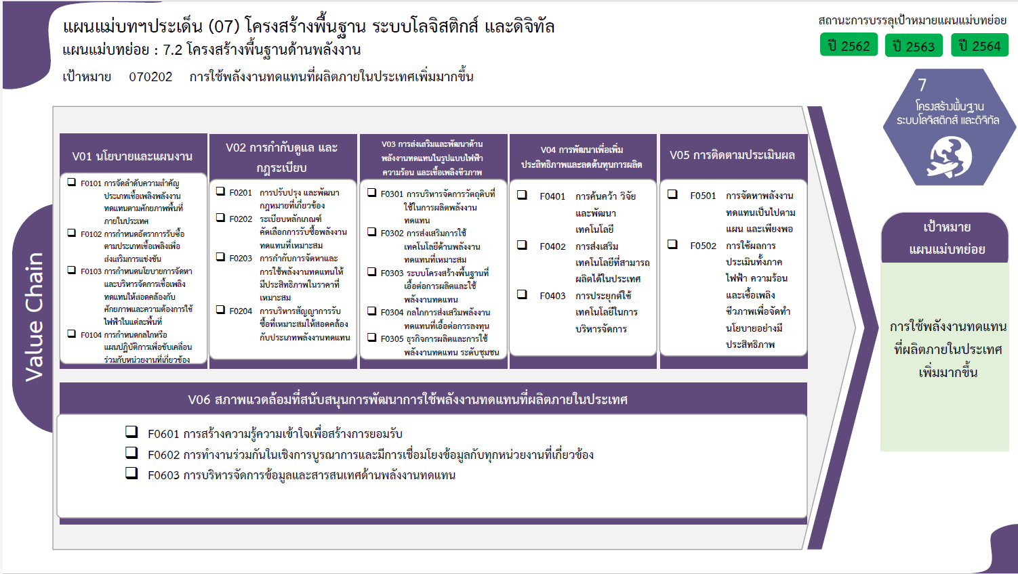
...
 |  | 2563 | 2564 | 2565 | 2566 | รวมจำนวนโครงการทั้งหมด
 |  | 1 | 3 | 3 | 1 | 13
 |  |  | 2 |  |  | 2
 |  |  | 1 | 1 |  | 2
 |  | 1 |  | 1 |  | 6
2 โครงการ
 |  |  |  | 1 | 1 | 3
2 โครงการ
17 โครงการ
11 โครงการ
2 โครงการ
 |  |  | 1 |  |  | 2
2 โครงการ
0 โครงการ
34 โครงการ
5 โครงการ
 |  |  | 1 |  |  | 2
5 โครงการ
 |  | 7 | 23 | 9 | 6 | 64
6 โครงการ
0 โครงการ
9 โครงการ
2 โครงการ
 |  | 3 | 9 | 2 |  | 17
4 โครงการ
 |  | 4 | 6 | 7 | 6 | 34
3 โครงการ
0 โครงการ
0 โครงการ
 |  |  | 7 |  |  | 9
 |  |  | 1 |  |  | 4
 |  | 6 | 2 |  |  | 18
14 โครงการ
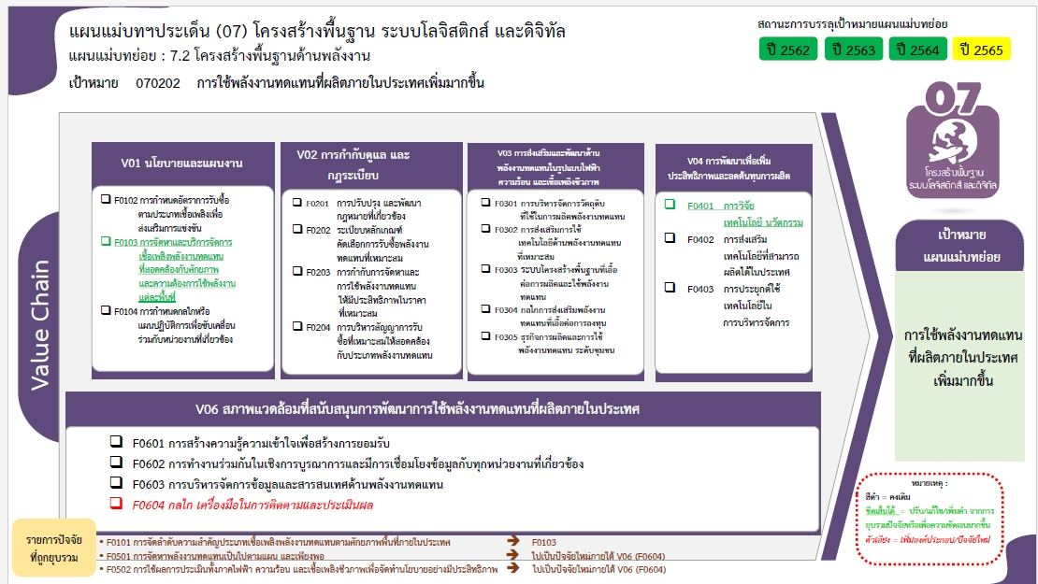
 |  | 5 |  |  |  | 11
1 โครงการ
 |  | 1 |  |  |  | 5
5 โครงการ
รวมทั้งสิ้น 124 โครงการ
 |  |  | 2 |  |  | 2
 |  | 2 |  | 2 | 1 | 7
 |  |  |  | 1 | 1 | 2
 |  | 2 |  | 1 |  | 5
 |  | 8 | 3 | 3 |  | 20
 |  | 7 | 1 | 1 |  | 14
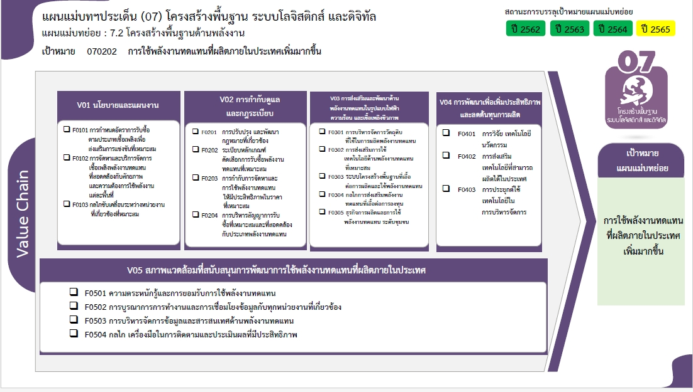
 |  |  |  | 1 |  | 1
1 |  | 1 | 2 | 1 |  | 5
12 | 30 | 24 | 32 | 17 | 8 | 124

2 โครงการ
17 โครงการ
2 โครงการ
11 โครงการ
8 โครงการ
0 โครงการ
34 โครงการ
5 โครงการ
0 โครงการ
9 โครงการ
4 โครงการ
4 โครงการ
2 โครงการ
3 โครงการ
0 โครงการ
0 โครงการ

15 โครงการ
0 โครงการ
5 โครงการ
7 โครงการ
รวมทั้งสิ้น 124 โครงการ

